手順
EC2ストレージサイズ変更手順書

【作業概要説明】
本手順はEC2ストレージサイズ変更を実施する手順である。

【操作対象】
AWSコンソール、Windows Server 2019

【操作担当者】
ISIDサービスデスク担当者

【作業端末】
本番・研修：AWSコンソール管理端末、特権ID管理端末
開発環境：AWSコンソール管理端末、仮想化管理端末

番号 | 操作項目 | 操作方法 | 確認方法 | チェック | 開始時間 | 終了時間 | 作業担当者 | 作業確認者 | 備考
1 | 端末ログイン | ■本番・研修・開発環境 AWSコンソール管理端末→AWSコンソール ＃作業用のロールはAWS管理コンソールの「保守運用用アカウント」を利用する。 | 左記ログインにおいてエラーが発生しないこと。 | □
2 | AWSコンソールからEC2サービスを開く | AWSコンソール検索窓に「EC2」と入力し、EC2画面を開く。 | ー | □
3 | 作業前のスナップショットの作成 | 下記手順書を参照し、対象のEBSのスナップショットを取得する。 ・EBSスナップショット取得手順書 | 正常にスナップショットが作成されていることを確認する。 | □
4 | ボリュームサイズの変更 | 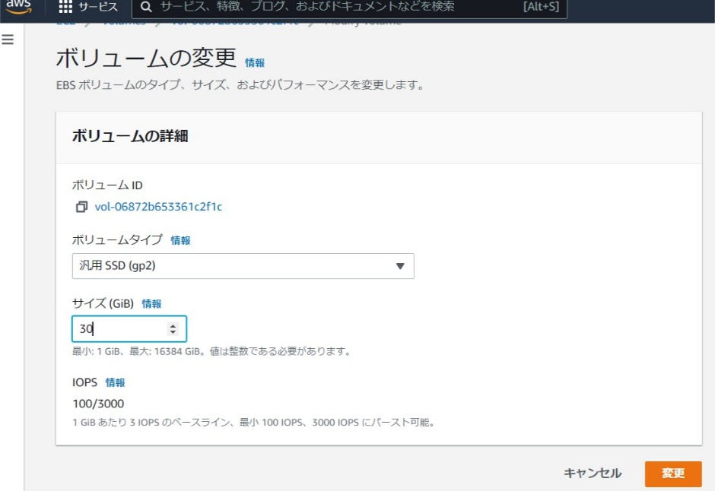 対象のEC2インスタンスを選択し、ストレージタブからEBSのボリュームIDをクリックする。 アクションから「ボリュームの変更」を押す。 ボリュームサイズを新しい値に更新し、「変更」を押す。 ボリュームの状態が「使用中-Optimizing」となるので、「使用中」に変化するまで待つ。 | ボリュームサイズが更新後のサイズとなっていることを確認する。 ボリュームの状態が「使用中」となっていることを確認する。 ※各行毎のEC2インスタンスは以下のファイルを参照のこと。 横浜銀行： 別紙_運用手順書用サービス設定値一覧_横浜銀行.xlsx EC2シート 東日本銀行 別紙_運用手順書用サービス設定値一覧_東日本銀行.xlsx EC2シート | □
5 | Windows Serverへのリモートログイン | 各拠点、各環境からの接続の流れは以下のとおりとなる。 ・横浜銀行事務センターからの本番、研修環境の接続の場合 特権ID管理端末→Windows Server ※特権ID管理端末からサーバへ接続する際は「XXXXX」参照すること ・横浜銀行事務センターからの開発環境の接続の場合 仮想化管理端末→RDP→Windows Server #ログイン時はバッチサーバ Web/APサーバの保守運用用アカウントを利用する。 | ※各行毎のサーバ情報は以下のファイルを参照のこと。 横浜銀行： 別紙_運用手順書用サービス設定値一覧_横浜銀行.xlsx EC2シート 東日本銀行 別紙_運用手順書用サービス設定値一覧_東日本銀行.xlsx EC2シート | □
6 | Windows Server上でのボリューム拡張設定-1 | 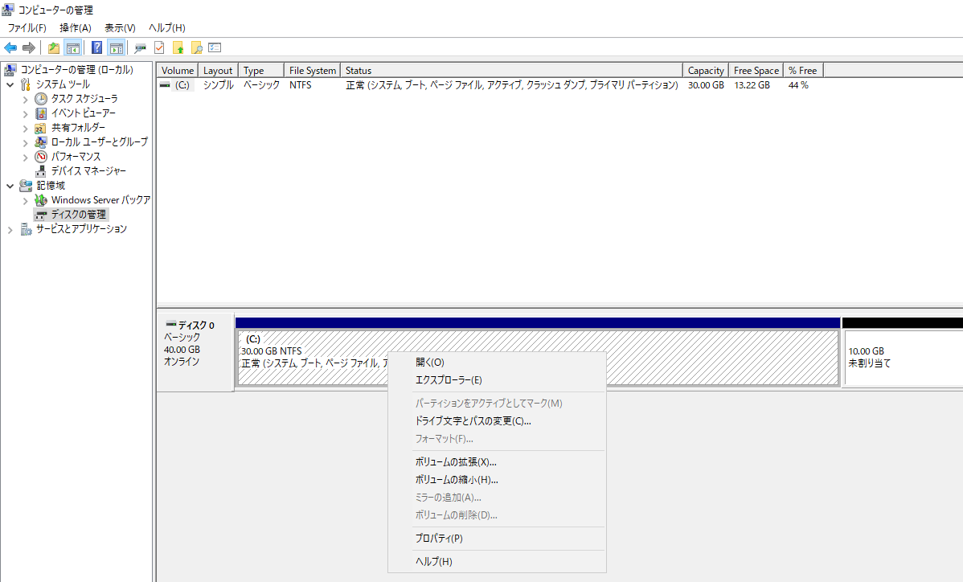 Windowsスタートボタンを右クリックし、「ファイル名を指定して実行」を選択する。 「diskmgmt.msc」と入力し、ディスク管理ツールを起動する。 ボリュームの拡張を実施する。 -対象となるボリューム（CドライブまたはDドライブを）を右クリックし、ボリューム拡張を選択する。 | - | □
7 | Windows Server上でのボリューム拡張設定-2 | 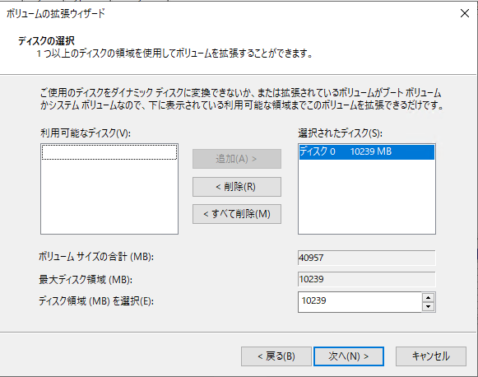 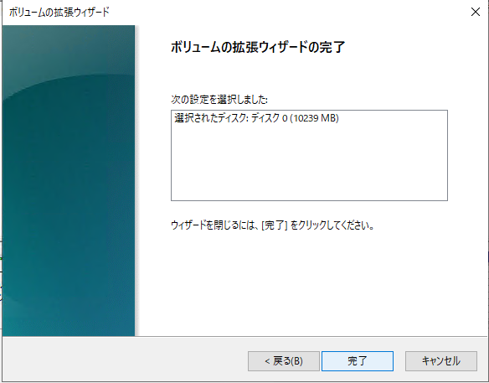 -ウィザードが起動するので「次へ」を押す。 -ディスク領域(MB)を選択欄で拡張サイズを指定し[次へ]を押す。 -｢ボリュームの拡張ウィザードの完了]と表示されたら[完了]を押す。 | 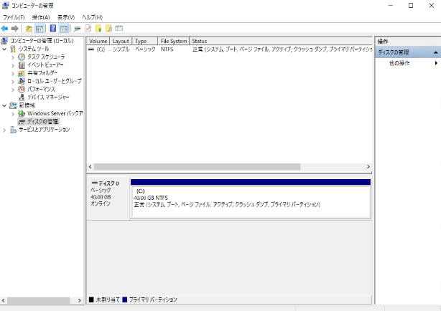 対象のドライブのボリュームサイズが拡張されていることを確認する。
8 | 同作業の繰り返し | 3から6の作業を対象サーバによってインスタンス数分実施する。 バッチサーバが対象の場合：２インスタンス WebAPサーバが対象の場合：４インスタンス | ー | □
9 | RDP接続/AWSコンソールの終了 端末ログオフ | RDP接続を切断する。 ブラウザを閉じてAWSコンソールを終了し、各環境ごと以下の手順を実施する。 ■本番・研修 AWSコンソール管理端末/特権ID管理端末からログオフを実施する。 ■開発 AWSコンソール管理端末/仮想化管理端末からログオフを実施する。 | AWSコンソールの終了および、踏み台サーバからのログオフを確認する。 | □

